Sheet1
Nama Website: Kusonime.com
Checklist
Test Name | Description | Tool | Domain Checked | What you found
Fingerprint Web Server | identifikasi web server yang dipakai | Nmap, WhatWeb, Burpsuite | https://kusonime.com/ | cloudflare
Review Webserver Metafiles for Information Leakage | mengaudit untuk mengaudit metafiles untuk meninjau atau mencegah kebocoran data terkait webserver | google dorking, dirb | https://kusonime.com/ | setelah ditest dengan robot.txt dan human.txt tidak ditemukan apapun
Testing for Cookies Attributes | pemeriksaan cookie dan evaluasi atribut pada cookie | OWASP Zed | https://kusonime.com/ | sudah secure karena https.
Testing for Clickjacking | penyerang mencoba menipu dengan memberikan suatu elemen agar pengguna mengklik elemen tersebut seperti "download"/"play" | Security Header | https://kusonime.com/
Testing for Client-side Resource Manipulation | Content security policy | Security Header | https://kusonime.com/
Test HTTP Strict Transport Security | Apakah HSTS aktif? | Security Header | https://kusonime.com/
Testing for Client-side Resource Manipulation | referrer-policy saat browser mengirimkan permintaan ke sumberdaya eksternal | Security Header | https://kusonime.com/ | 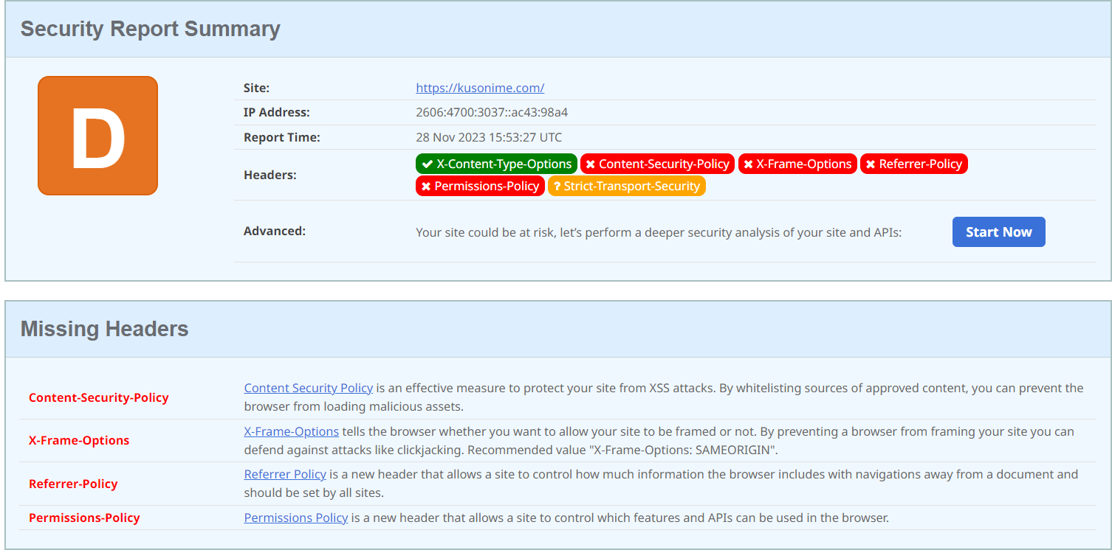
Test HTTP Methods | server mensupport dengan method standar | Nmap | https://kusonime.com/
Fingerprint Web Application Framework | mengetahui framework application yang dipakai | wapplyzer | https://kusonime.com/ | 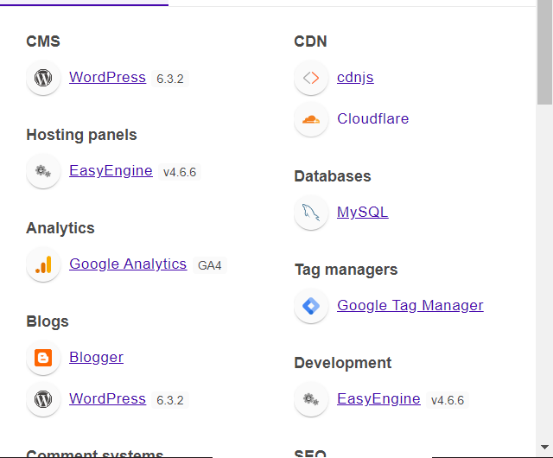
Fingerprint CMS Application | mengetahui CMS dan versi CMS yang dipakai | wapplyzer | https://kusonime.com/

